queryCourseName
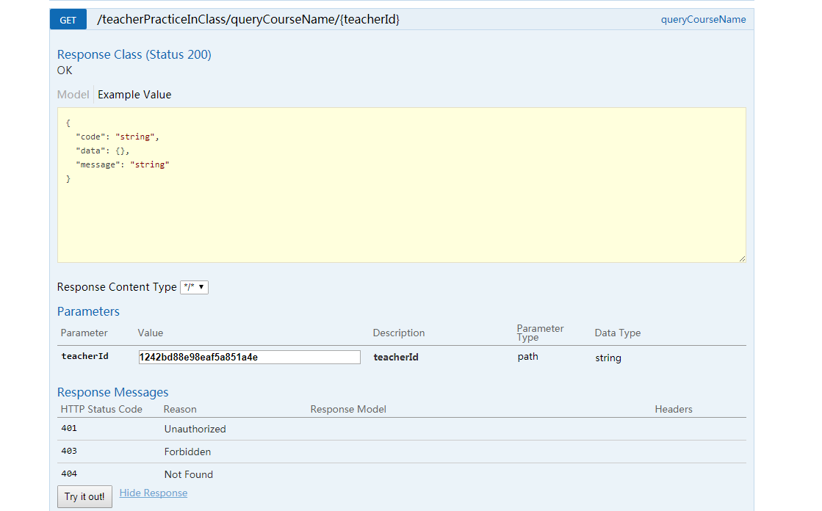
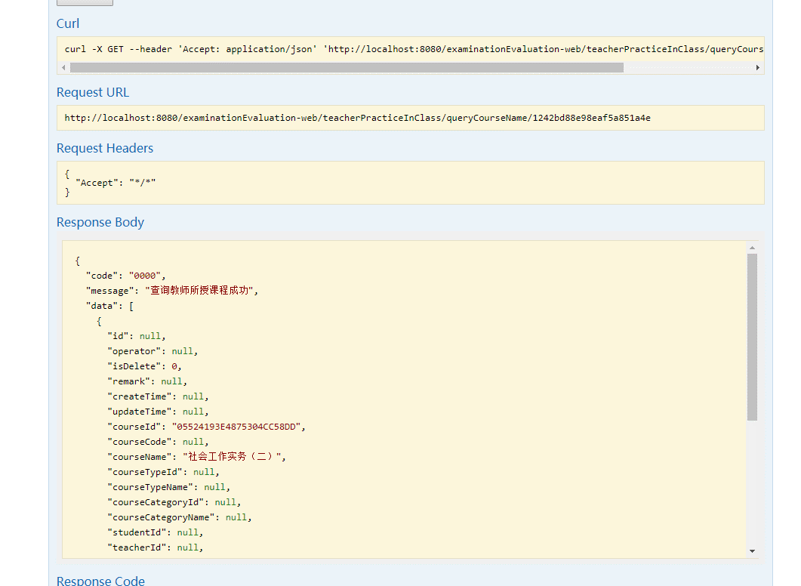

findChapterByCourseId
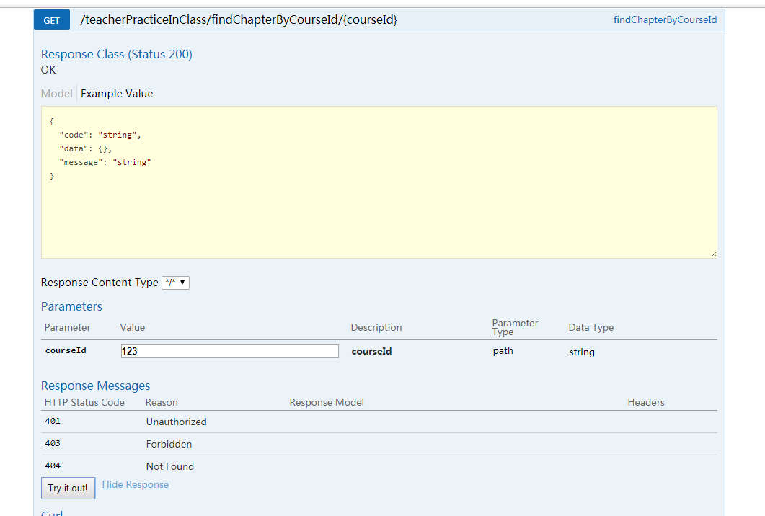
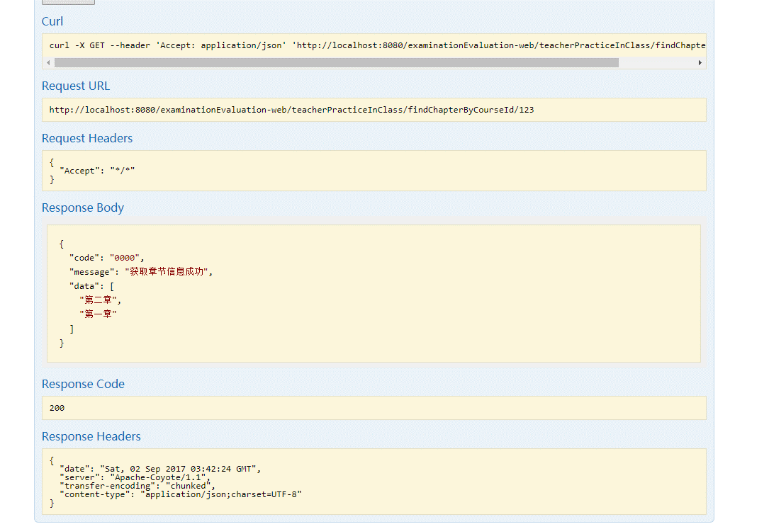

queryQuestionType
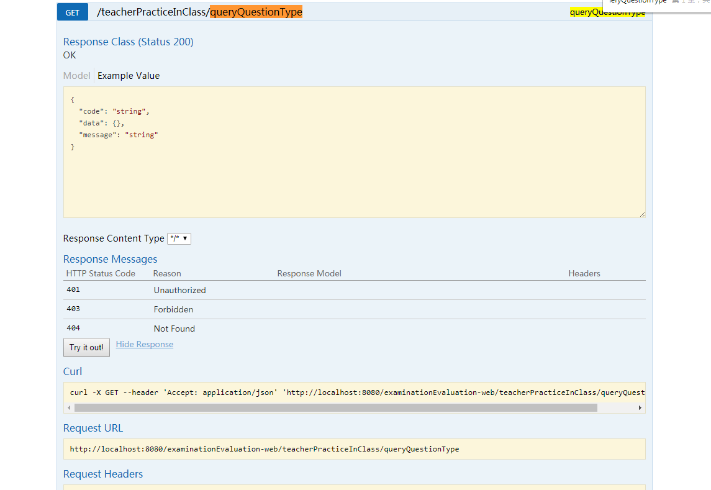
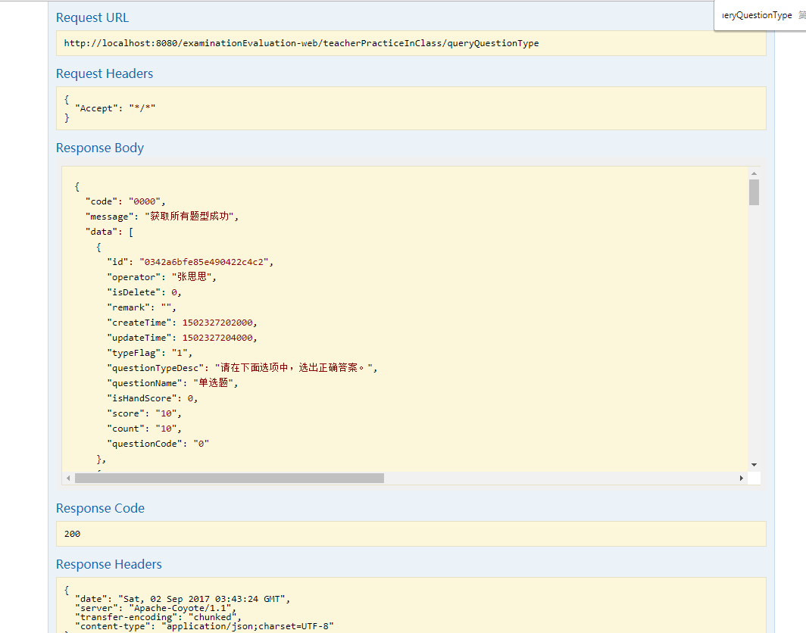

{ "code": "0000", "message": "获取所有题型成功", "data": [ { "id": "0342a6bfe85e490422c4c2", "operator": "张思思", "isDelete": 0, "remark": "", "createTime": 1502327202000, "updateTime": 1502327204000, "typeFlag": "1", "questionTypeDesc": "请在下面选项中，选出正确答案。", "questionName": "单选题", "isHandScore": 0, "score": "10", "count": "10", "questionCode": "0" }, { "id": "1", "operator": "1", "isDelete": 0, "remark": "1", "createTime": null, "updateTime": 1503455570000, "typeFlag": "1", "questionTypeDesc": "1", "questionName": "填空题", "isHandScore": 1, "score": "11", "count": "10", "questionCode": null }, { "id": "100", "operator": "郑晓东", "isDelete": 0, "remark": null, "createTime": 1500344125000, "updateTime": 1500344128000, "typeFlag": "0", "questionTypeDesc": "fgsdfgfh", "questionName": "填空题", "isHandScore": 0, "score": "10", "count": "2", "questionCode": "dfd" }, { "id": "12", "operator": "杨月娥", "isDelete": 0, "remark": "22", "createTime": null, "updateTime": 1504253908000, "typeFlag": "1", "questionTypeDesc": "2", "questionName": "多选题", "isHandScore": 1, "score": "12", "count": "15", "questionCode": null }, { "id": "200", "operator": "郑晓东", "isDelete": 0, "remark": null, "createTime": 1500344120000, "updateTime": 1500344122000, "typeFlag": "0", "questionTypeDesc": "dsfds", "questionName": "单选题", "isHandScore": 0, "score": "10", "count": "1", "questionCode": "dfsd" }, { "id": "201", "operator": "评教", "isDelete": 0, "remark": null, "createTime":

findIsEnoughQuestion
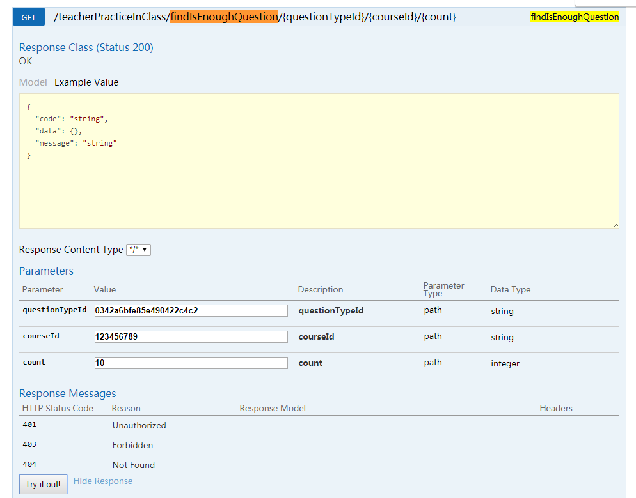
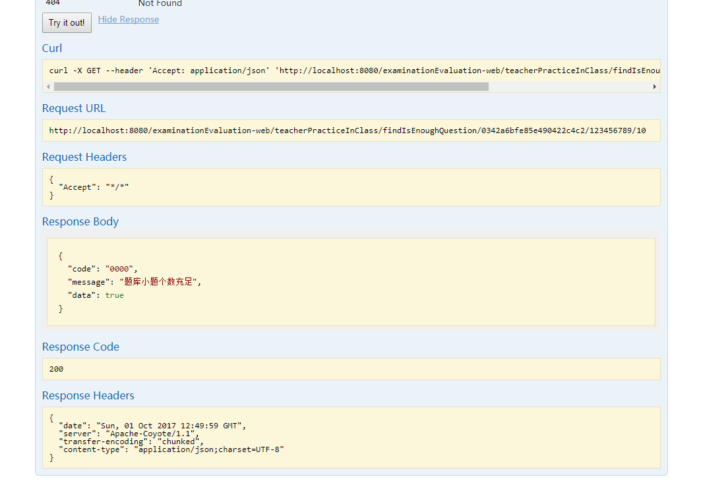

addTemplateMapper
